эластичность
E category / time = ((Q2 - Q1) / (P2- P1)) x ((P2 + P1) / (Q2 + Q1))

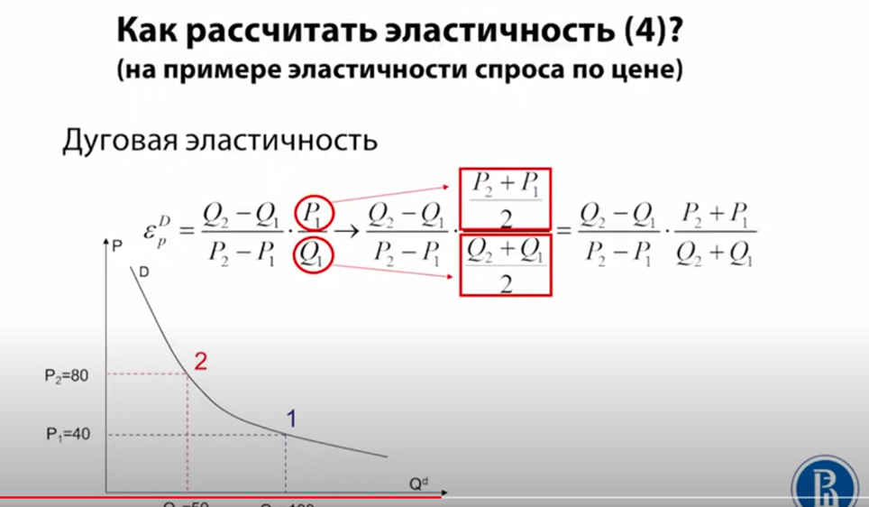
где
time это (условие или)
purch_date_year
purch_date_mounth
purch_date_week
purch_date_day type
purch_season type

Q2 - среднее quantity_s_uom в день по товарам, где price_s_cat1 и price_s_cat2 в статусе "цена понизилась"
Q1 - среднее quantity_s_uom в день по товарам, где price_s_cat1 и price_s_cat2 в статусе "цена без изменений"

P2 - среднй price_s_uom по товарам, где price_s_cat1 и price_s_cat2 в статусе "цена понизилась"
P1 - среднй price_s_uom по товарам, где price_s_cat1 и price_s_cat2 в статусе "цена без изменений"

Типы эластичности
E = [>1] - эластичный
E = [0;1] - неэластичный
E = [0] - нейтральный

